상품제안서
청정 제주 벌꿀 스틱 꿀타민 달콤허니1호 | 상품코드: F21111

 |  |  |  |  |  |  | 02-412-0044 | www.easy1.co.kr
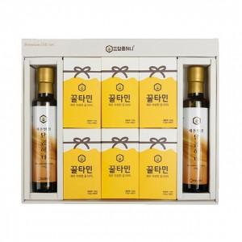

【상세/제작정보】 | 진짜 1급제주벌꿀

【인쇄/포장옵션】 | / 포장불가능

【공급단가】 | 수량 | 40~ | 100~ | 300~ | 500~ | 1,000~
*VAT별도 | 단가 | 63,450원 | 61,100원 | 58,750원 | 56,400원 | 54,990원

【상품 URL】 | https://dev.easy1.co.kr:443/src/goods_detail.php?gdno=21111

